Bedienung - Mode d'emploi
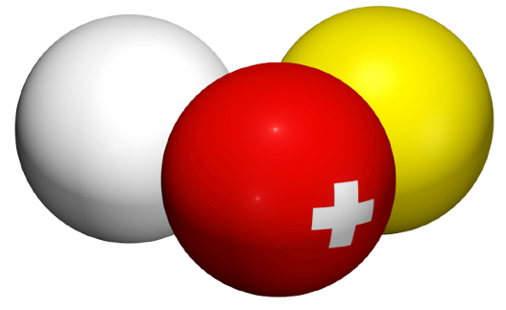
 | FSB | SBV | FSB
 | Fédération Suisse de Billard • Section Carambole
 | Schweizerischer Billard Verband • Sektion Karambol
 | Federazione Svizzera di Biliardo • Sezione Carambola

Wählen Sie die Sprache / Sélectionnez la langue:
 |  | Français
Tableau championnat par équipes, 6 joueurs, 2 tables

Vous utilisez le tableau championnat par équipes, 6 joueurs, 2 tables. |  | Après le tournoi vous devez envoyer non pas un PDF du Tableau, mais le fichier Excel complet par e-mail à l'adresse suivante :
Important: le tableau fonctionne seulement pour cette configuration. S'il y a un autre nombre de joueurs ou de tables, utilisez le tableau approprié ! |  | resultat@billard-carambole.ch
 |  | Réalisation
Vous devez saisir les données seulement dans les cellules blanches de la feuille "Runden-Tours". Le tableau se remplit automatiquement tout seul. |  | Tout ce qu'on voit: | Daniel Zimmermann

Beaucoup de cellules utilisent des menus déroulants ou vous pouvez sélectionner des données au lieu de les écrire.
 |  | Tout ce qu'on ne voit pas (donc, le vrai travail): | Sébastien Chassot

Si un joueur déclare forfait, laissez blanc les cellules de points, reprises et séries de ce match et sélectionnez seulement "Forfait" dans le menu déroulant de ce joueur.

© 2011 Sébastien Chassot, Daniel Zimmermann |  | Version 2013/14

